상품제안서
모노 파스텔 노트북 태블릿 다용도 파우치 | 상품코드: S30586

 |  |  |  |  |  |  | 02-713-8555 | www.synergygift.co.kr
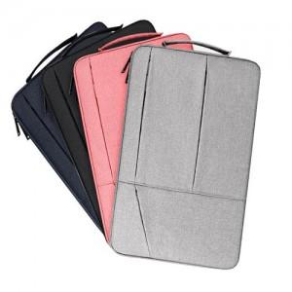

【상세/제작정보】

【인쇄/포장옵션】 | 실크 / OPP(비닐)

【공급단가】 | 수량 | 50~ | 100~ | 500~ | 1,000~ | 2,000~
*VAT별도 | 단가 | 13,770원 | 13,260원 | 12,750원 | 12,240원 | 11,930원

【상품 URL】 | https://www.synergygift.co.kr:443/src/goods_detail.php?gdno=30586

